关系图
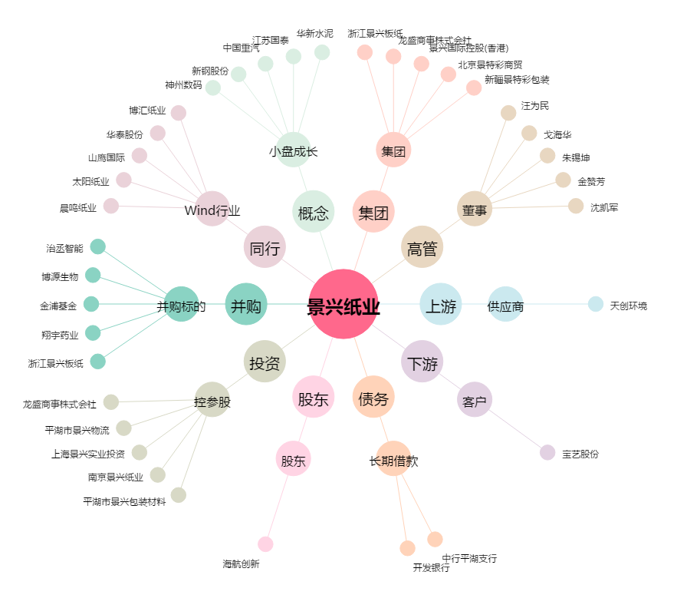
景兴纸业[002067.SZ] - 关系概览图

